상품제안서
리복 3단완전자동 뉴트럴 암막 우양산+170g 면사타올 세트 | 상품코드: S44674

 |  |  |  |  |  |  | 02-713-8555 | www.synergygift.co.kr
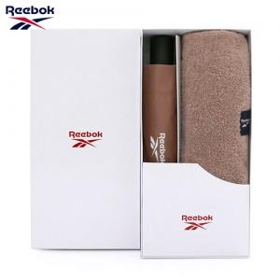

【상세/제작정보】 | <p><span style="font-size: 18.6667px;">※ 인쇄옵션은 우산 인쇄 기준입니다.(타올인쇄 별도문의)</span>​</p>

【인쇄/포장옵션】 | 실크, 원단실크1도 / 포장지포장

【공급단가】 | 수량 | 50~ | 100~ | 300~ | 1,000~ | 3,000~
*VAT별도 | 단가 | 16,700원 | 15,200원 | 14,600원 | 13,900원 | 13,700원

【상품 URL】 | https://www.synergygift.co.kr:443/src/goods_detail.php?gdno=44674

